Dashboard
BLOCK 1903

VERSION | 1.0.0

Image

1





2

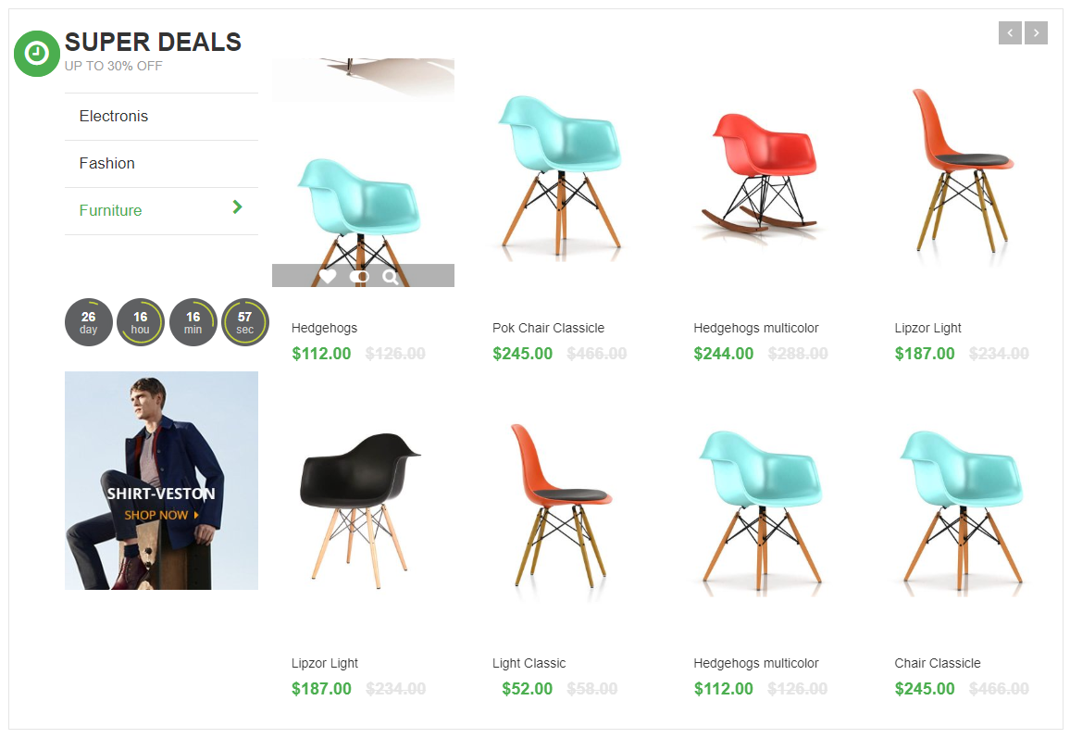

3
4
5
6

7
8



9





10
11



12

13



14



15

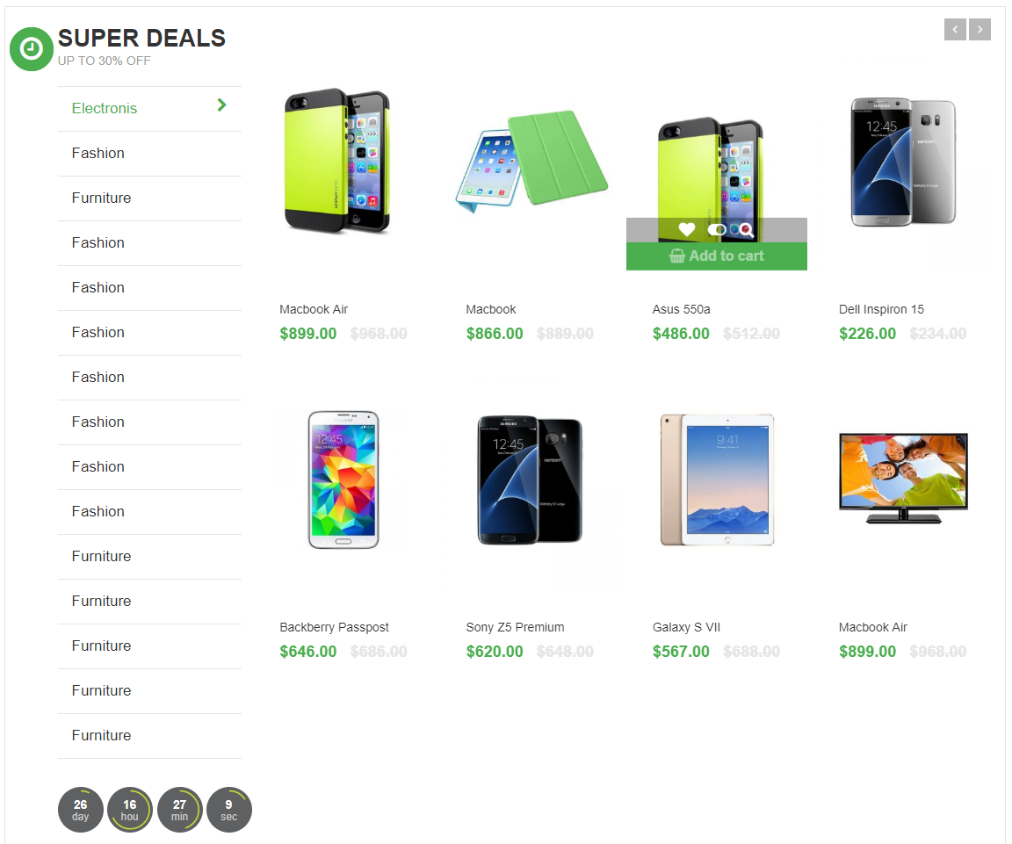

16



17



18



19



20

